Graph3a
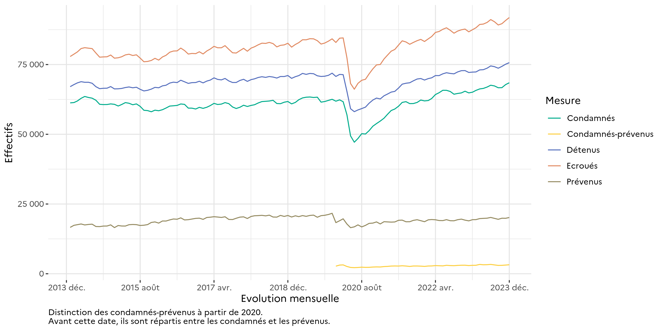
Graphique 3a : Courbes d'évolution mensuelle des personnes écrouées et des personnes écrouées détenues
Effectifs actualisés au 1er décembre 2023
Champ : Métropole et Outre-Mer
Source : GENESIS / Traitement : DAP-SDSE

Graph3b
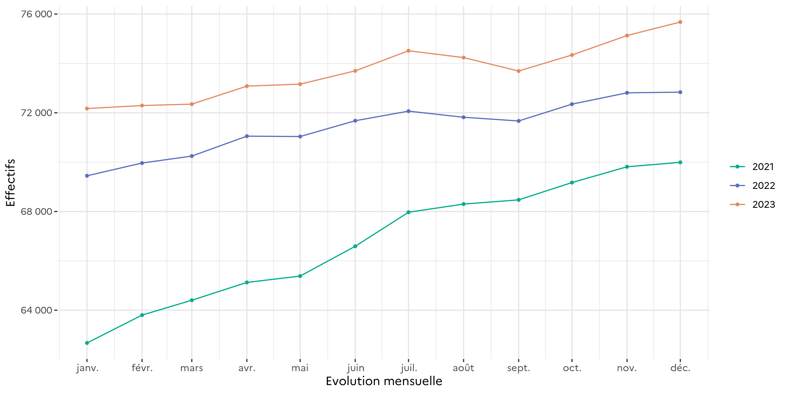
Graphique 3b : Courbes d'évolution mensuelle des personnes écrouées détenues
Effectifs actualisés au 1er décembre 2023
Champ : Métropole et Outre-Mer
Source : GENESIS / Traitement : DAP-SDSE

Graph3c
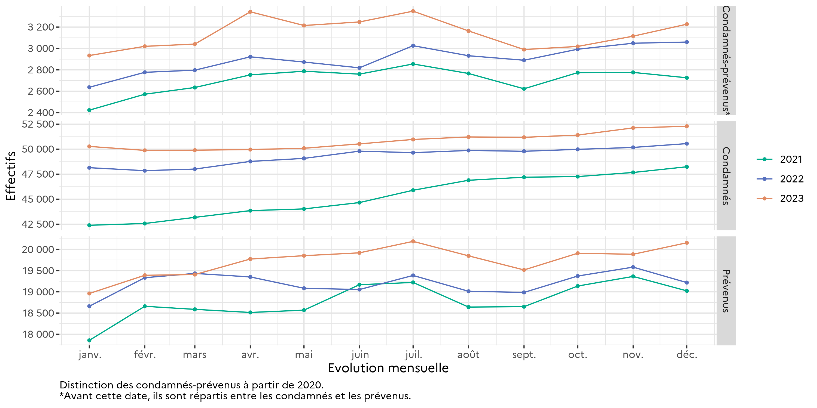
Graphique 3c : Courbes d'évolution mensuelle des personnes écrouées détenues selon la catégorie pénale
Effectifs actualisés au 1er décembre 2023
Champ : Métropole et Outre-Mer
Source : GENESIS / Traitement : DAP-SDSE

Graph5
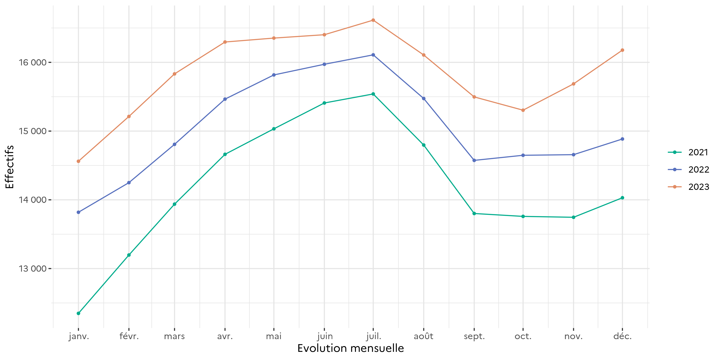
Graphique 5 : Courbe d'évolution mensuelle des personnes écrouées non détenues
Effectifs actualisés au 1er décembre 2023
Champ : Métropole et Outre-Mer
Source : GENESIS / Traitement : DAP-SDSE

Graph27
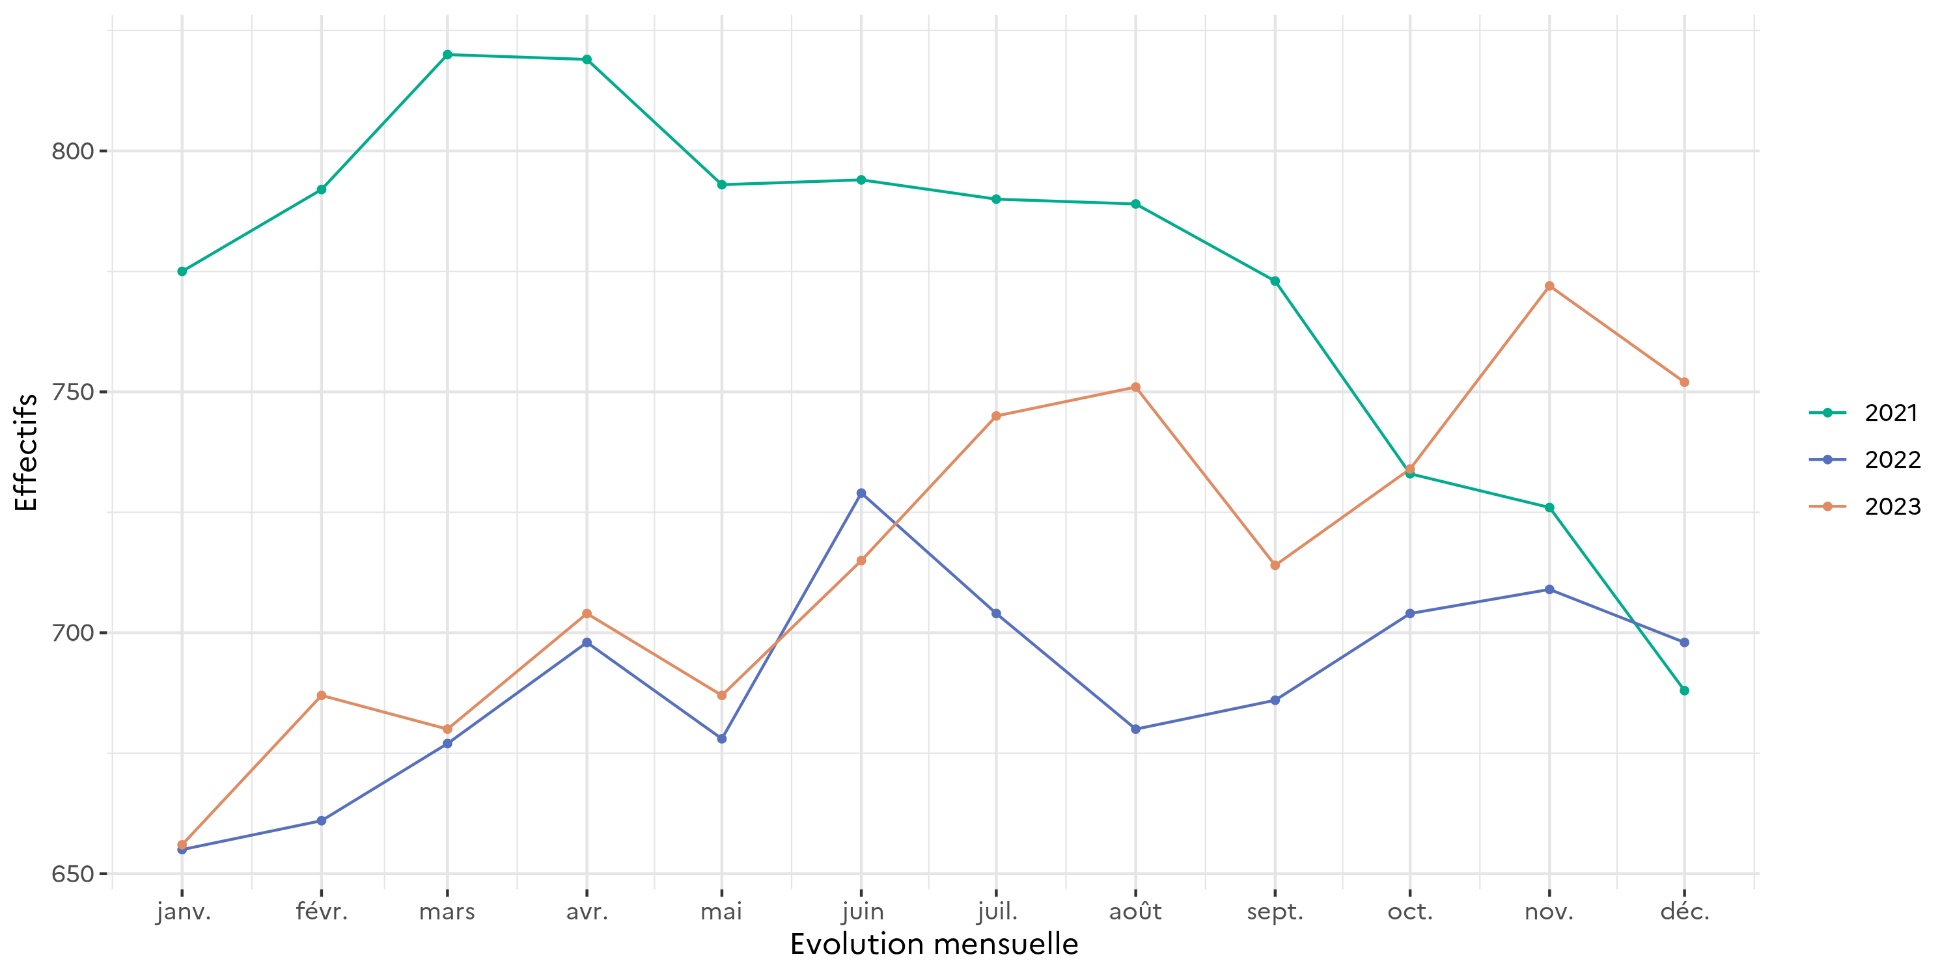
Graphique 27 : Courbe d'évolution mensuelle des écroués mineurs
Effectifs actualisés au 1er décembre 2023
Champ : Métropole et Outre-Mer
Source : GENESIS / Traitement : DAP-SDSE

Graph34
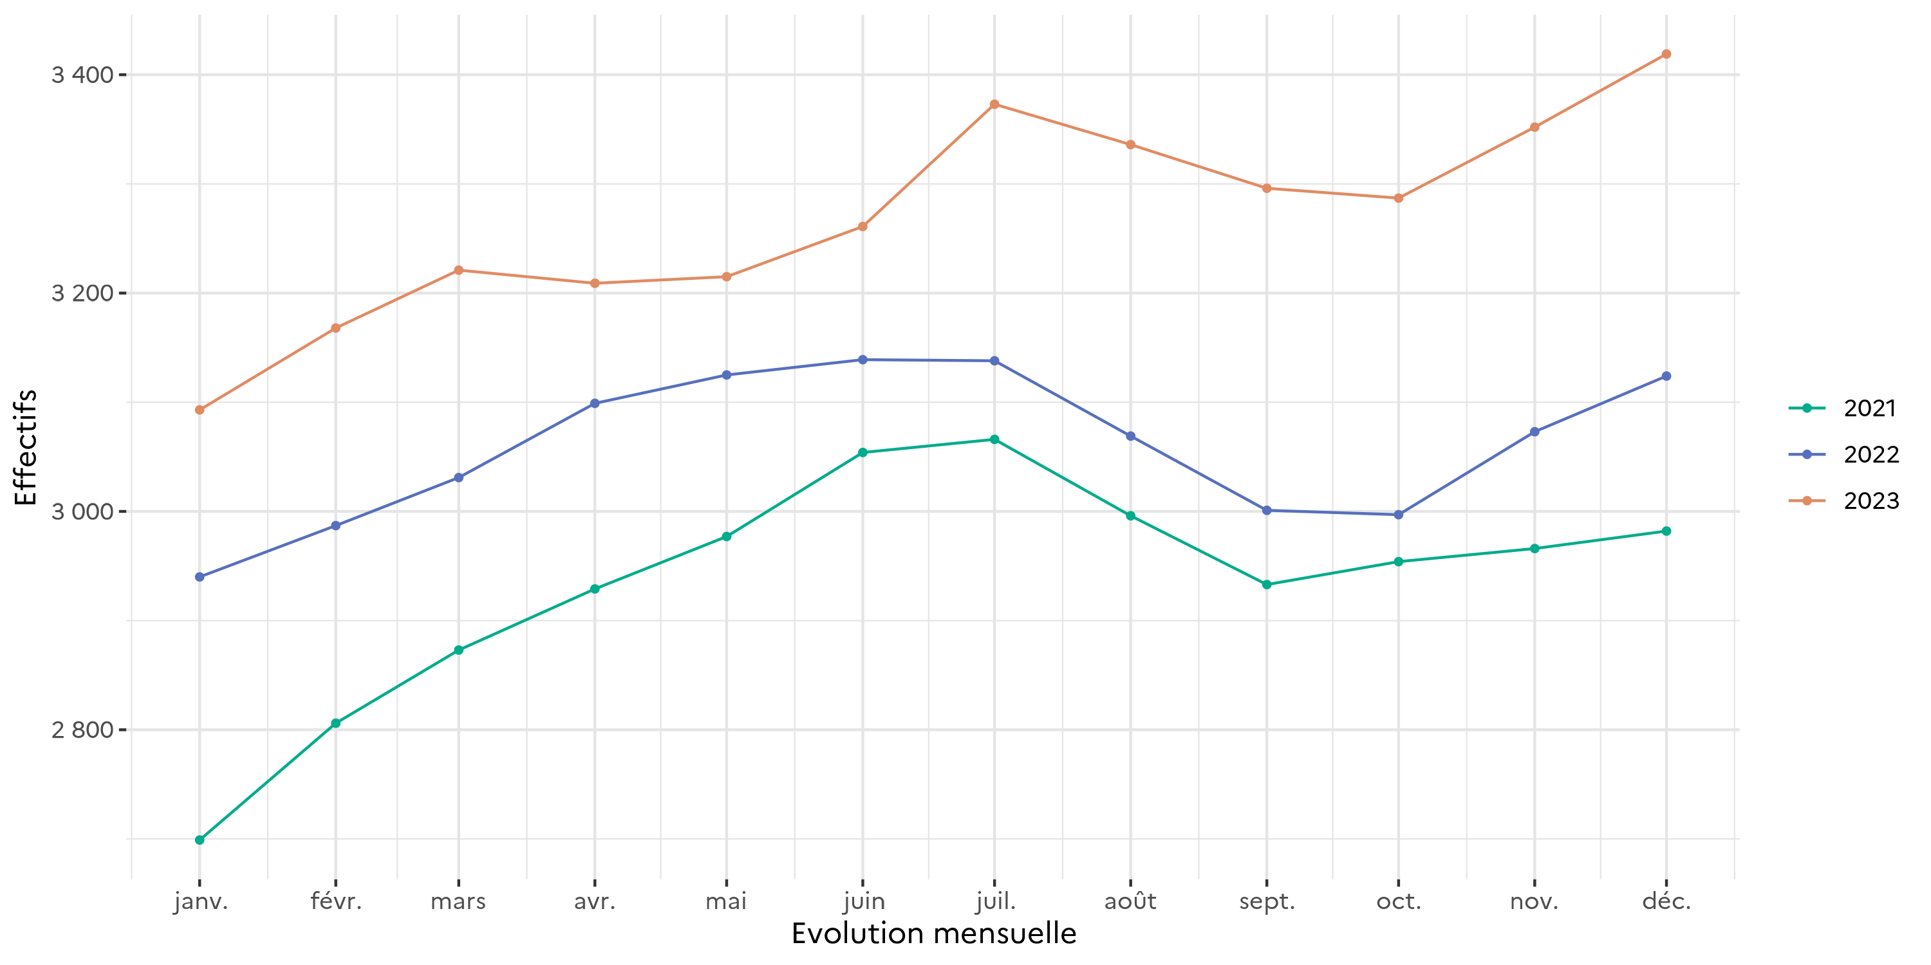
Graphique 34 : Courbe d'évolution mensuelle des femmes écrouées
Effectifs actualisés au 1er décembre 2023
Champ : Métropole et Outre-Mer
Source : GENESIS / Traitement : DAP-SDSE

Graph37
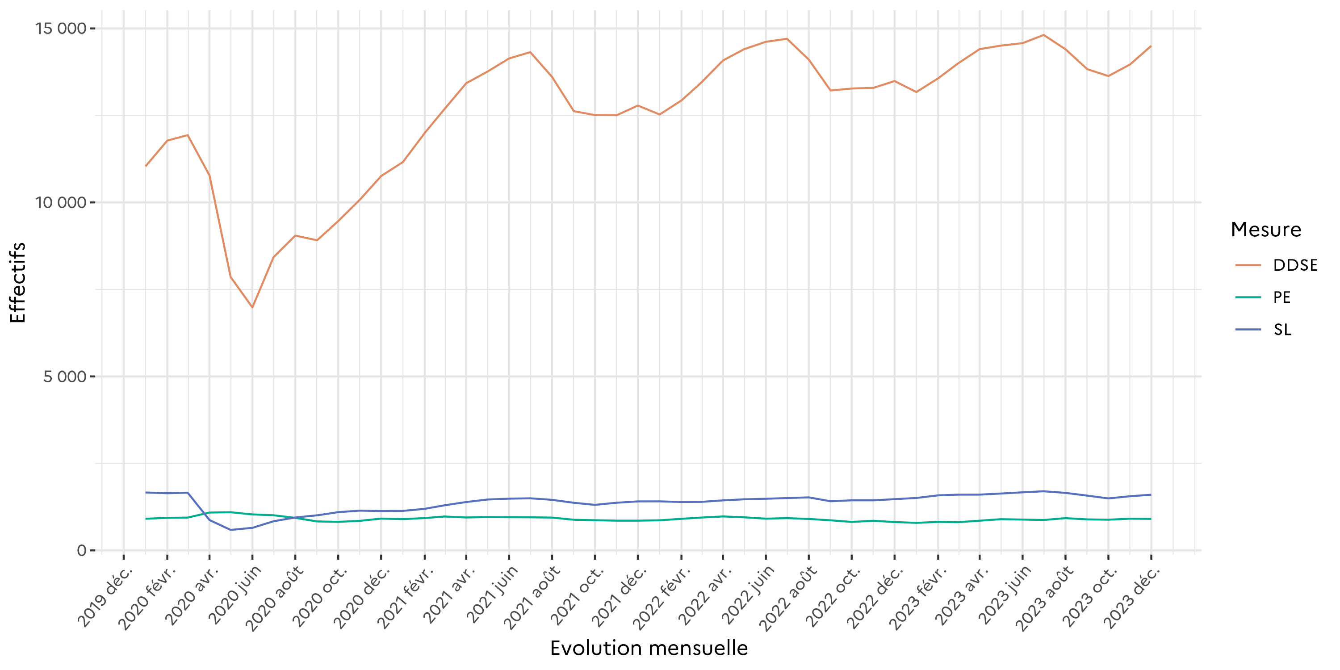
Graphique 37 : Courbe d'évolution mensuelle des écroués condamnées selon le type d'aménagement de peine (hors LSC)
Effectifs actualisés au 1er décembre 2023
Champ : Métropole et Outre-Mer
Sources :
GENESIS / Traitement : DAP-SDSE pour les écroués condamnés
IP Gide-GENESIS / Traitement : DAP pour les AP et le détail des DDSE, PENH, PEH et SL

Graph43
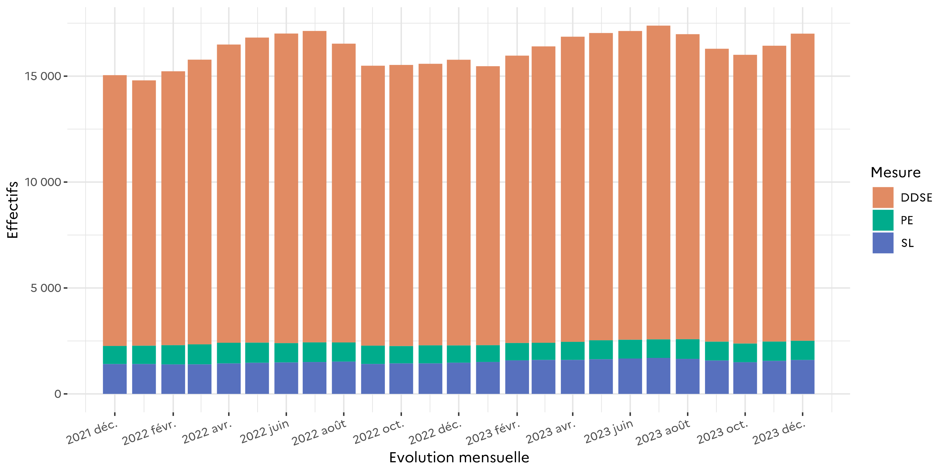
Graphique 43 : Graphique d'évolution mensuelle du nombre d'écroués condamnés en aménagement de peine
Effectifs actualisés au 1er décembre 2023
Champ : Métropole et Outre-Mer
Sources :
GENESIS / Traitement : DAP-SDSE pour les écroués condamnés
IP Gide-GENESIS / Traitement : DAP pour les AP et le détail des DDSE, PENH, PEH et SL

